ARIMA
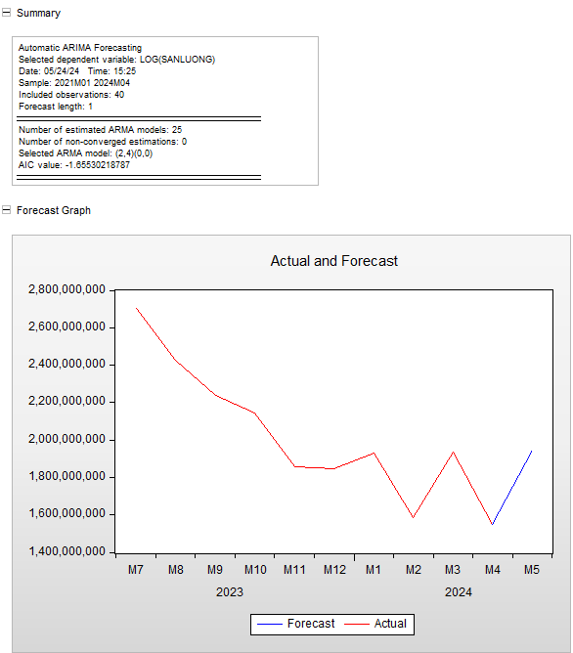
 | SANLUONG | SANLUONG_F
2021M01 | 1662282209 | 1662282209
2021M02 | 1223846082 | 1223846082
2021M03 | 1624588740 | 1624588740
2021M04 | 1683202281 | 1683202281
2021M05 | 2101813387 | 2101813387
2021M06 | 2302961709 | 2302961709
2021M07 | 2273066483 | 2273066483
2021M08 | 2050529126 | 2050529126
2021M09 | 1764552658 | 1764552658
2021M10 | 1691202550 | 1691202550
2021M11 | 1555375027 | 1555375027
2021M12 | 1615853230 | 1615853230
2022M01 | 1611503643 | 1611503643 | Dữ liệu dừng d = 0
2022M02 | 1484777304 | 1484777304
2022M03 | 1706390045 | 1706390045
2022M04 | 1711049318 | 1711049318
2022M05 | 1884625999 | 1884625999
2022M06 | 2391919243 | 2391919243
2022M07 | 2409726420 | 2409726420
2022M08 | 2354190438 | 2354190438
2022M09 | 2120870549 | 2120870549
2022M10 | 1873984108 | 1873984108
2022M11 | 1822992530 | 1822992530
2022M12 | 1763214105 | 1763214105
2023M01 | 1576651695 | 1576651695
2023M02 | 1594711617 | 1594711617
2023M03 | 1808419630 | 1808419630
2023M04 | 1846274230 | 1846274230
2023M05 | 2335133358 | 2335133358
2023M06 | 2387300289 | 2387300289
2023M07 | 2701998103 | 2701998103
2023M08 | 2426415238 | 2426415238
2023M09 | 2239567109 | 2239567109
2023M10 | 2145416190 | 2145416190
2023M11 | 1858985234 | 1858985234
2023M12 | 1844859923 | 1844859923
2024M01 | 1928471122 | 1928471122
2024M02 | 1585717505 | 1585717505
2024M03 | 1935153124 | 1935153124
2024M04 | 1548229918 | 1548229918
2024M05 |  | 1943340968.4

